Sheet1
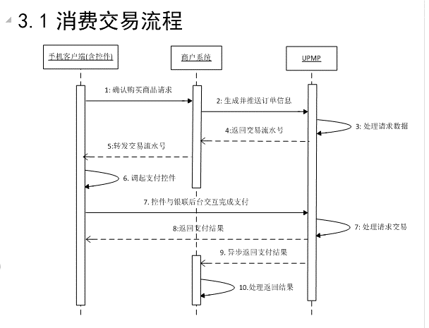
功能 平台 | 支付宝（目前只支持电脑收款，有自己的平台网站） |  | 支付宝平台商担保交易收款 | 微信支付 | 中国银联
功能描述 | 支付宝担保交易是指买家确定购买商品后，先将货款付款到支付宝（区别于买家和卖家的中间账户），支付宝收取货款后通知卖家发货，买家收货并确认满意后再通知支付宝打款给卖家，完成交易 | 纯担保交易提供的功能为：以支付宝为第三方担保，保证买卖双方在交易的过程中，买家能收到货，卖家能收到钱。其交易流程是：“买家付款”→“卖家发货”→“买家确认收货”→“卖家确认收款”。 | 平台商一次技术开发即为所有卖家提供支付功能，快速建立支付体系； 上亿淘宝买家首选的支付方式，有效降低网购风险，为您轻松留住网购活跃人群的订单； 系统自动记录订单状态，便于管理，帮助减少、解决网购纠纷； 适合绝大多数互联网实物交易场景，应用性强。 | B2C即时到账支付，支持维权，不支持C2C担保交易 | 不支持C2C担保交易,目前支持手机移动支付（安卓，IOS，手机WEB站点） | 银联为加入银联移动支付系统的商户分配的唯一标识号。
接口及交易模式 | 1，纯担保交易接口 create_partner_trade_by_buyer 2，“买家付款”→“卖家发货”→“买家确认收货”→“卖家确认收款” 3，收货地址是淘宝用户的收货地址 4，cookies、session等在此页面会失效，即无法获取这些数据 | 支付宝支持用户在商户网站下单时的收货信息同步到对应的支付宝交易中，WAIT_BUYER_PAY（等待买家付款）→WAIT_SELLER_SEND_GOODS（买家已付款，等待卖家发货）→WAIT_BUYER_CONFIRM_GOODS（卖家已发货，等待买家收货）→TRADE_FINISHED（买家已收货，交易完成） | 平台商担保交易收款 产品简介平台商为旗下所有卖家建立的类淘宝收付款方式：买家先将交易资金存入支付宝并通知卖家发货，买家确认收货后资金自动进入卖家支付宝账户，完成交易。 平台商提供交易场所与支付功能，但不直接参与交易，通过平台上的卖家、买家交易，获得抽成收益。 |  | 1) 持卡人通过手机客户端浏览商户网站或商户App终端，并购买商品 2) 商户后台接收商品购买请求，生成订单发送订单推送请求至中国银联移动支付系统（参阅7.2.1.1订单推送请求） 3) 中国银联移动支付系统同步返回对应该订单的交易流水号至商户后台（参阅7.2.1.2订单推送应答（同步）） 4) 商户后台转发交易流水号至持卡人客户端，并跳转至银联安全支付控件页面（参阅《中国银联手机支付控件使用指南》） 5) 用户输入支付相关支付要素，完成支付操作（参阅《中国银联手机支付控件使用指南》） 6) 支付成功完成后，控件通过前台通知的方式向商户系统发送交易结果（参阅《中国银联手机支付控件使用指南》） 7) 中国银联移动支付交易系统交易成功后，主动将支付结果以post方式通知商户后台（参阅7.2.1.3支付结果通知（异步），UPMP采用通知重发机制告知商户后台，具体可参阅3.3通知重发机制） 商户后台接收到交易成功通知交易后，需返回UPMP后台确认已收到应答。 可选：商户在30分钟内未收到中国银联移动支付交易系统的支付结果通知时，建议应 该主动向UPMP发起交易信息查询交易（该步骤可选，具体参阅4.3.8交易信息查询），查询该交易是否成功，可查询一次或多次。 说明：若步骤3，UPMP同步应答返回失败，商户后台需重新向UPMP发送订单推送请求。 | *仅app方式需要，APP方式接入时，商户后台把tn传给手机客户端的步骤为商户内部协定 *浏览器方式和接入时，后台开发直接根据控件使用指南里的写html标签的方法，用tn组成标签，用户点击后调起控件。 *商户根据移动支付系统提供的查询接口规则，通过程序生成得到签名结果及报文信息传输给移动支付的数据集合。
退款（已收到货） | 已收到货的情况：WAIT_SELLER_AGREE（等待卖家同意退款）→WAIT_BUYER_RETURN_GOODS（卖家同意退款，等待买家退货）→WAIT_SELLER_CONFIRM_GOODS（买家已退货，等待卖家收到退货）→REFUND_SUCCESS（卖家收到退货，退款成功，交易关闭） | 卖家已发货而退款成功后，交易状态会变为TRADE_FINISHED。 |  |  | 商户根据移动支付系统提供的消费撤销/退货接口规则，通过程序生成得到签名结果及报文信息传输给移动支付的数据集合。
退款（未收到货） | WAIT_SELLER_AGREE（等待卖家同意退款）→REFUND_SUCCESS（卖家同意退款，退款成功，交易关闭） | 卖家未发货而退款成功，交易状态会变为TRADE_CLOSED；
确认发货接口 | send_goods_confirm_by_platform COD(Cash On Delivery)，即货到付款 | 以帮助卖家无需登录到支付宝的交易管理中发货，而是在商户网站的后台管理中进行操作，促使支付宝中的该笔交易变成卖家已发货状态。交易状态参数trade_status值为WAIT_SELLER_SEND_GOODS）”的情况下确认发货接口才执行成功；如果交易状态不是“买家已付款，等待卖家发货”或“卖家已发货，等待买家确认”的情况下确认发货都将失败 |  |  | <a href="uppay://uppayservice/?style=token&paydata=dG49MjAxMjEyMjYxNjAwNTI3NTA0MjgyLFJlc3VsdFVSTD1odHRwJTNBJTJGJTJGMjE4LjgwLjE5%0D%0AMi4yMTMlM0ExNzI1JTJGY2xzdW4lMkZyZXN1bHQlM0ZpZCUzRCxVc2VUZXN0TW9kZT1mYWxzZQ%3D%3D%0D%0A"><img src="img/uppaybutton.png" alt="银联手机支付"/> </a>
收货 | 担保交易支持卖家发货后（即交易状态是WAIT_BUYER_CONFIRM_GOODS），买家确认收货。该操作需要买家（付款人）登录支付宝网站，在交易管理中执行。 | 担保交易支持退款流程 该系列操作，需要买卖双方登录支付宝网站，在交易管理中执行。

支付宝站内大额收付款 | 突破支付宝账户即时转账打款限额，大额资金支付一步完成（您签约此产品之后，将不享受支付宝账户内免费转账额度）。 | https://b.alipay.com/order/productDetail.htm?productId=2012071100361145
批量付款到支付宝账户 | 您可一次性给多个不同的支付宝账户打款，转账资金即时到账，快捷便利。 | https://b.alipay.com/order/productDetail.htm?productId=2011052500326597

